Flujo Privado
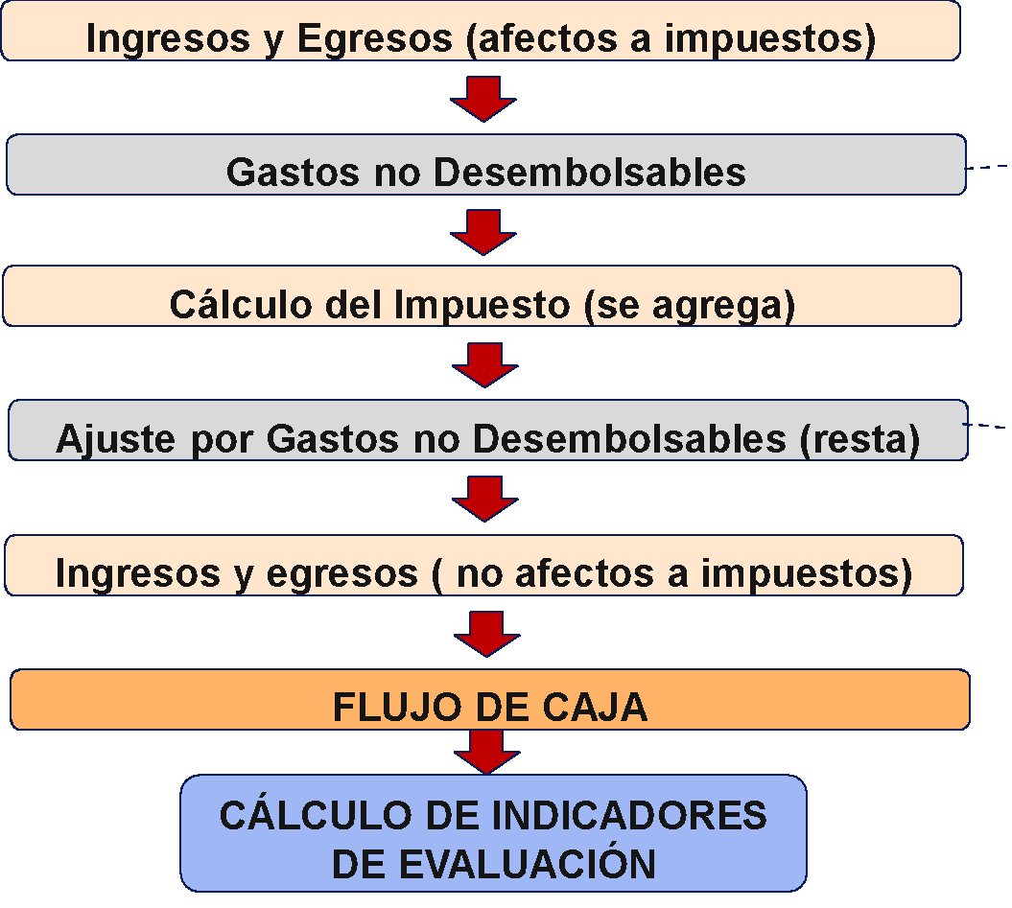
 | EVALUACIÓN DE PROYECTOS TIC |  | EVALUACIÓN PRIVADA |  | PLANTILLA DE ESTRUCTURA DE FLUJOS |  |  | ESTRUCTURA DE FILAS
 | JE/2022 |  |  | NO ES UN EJEMPLO… ES LA ESTRUCTURA PARA EXPERIMENTAR
 | AÑOS (períodos) ---+ | 0 | 1 | 2 | 3 | 4 | 5
1 | INGRESOS AFECTAN IMPUESTO A UTILIDAD | 0 | 0 | 0 | 0 | 0 | 0
1.1
1.2
1.3
1.4
2 | EGRESOS AFECTAN IMPUESTO A UTILIDAD | -50,000,000 | 0 | 0 | 0 | 0 | 0
2.1 | Anteriores a la Puesta en Marcha | 0 | 0 | 0 | 0 | 0 | 0
2.1.1
2.1.2
2.1.3
2.1.4 |  |  |  |  |  |  |  |  |  | APALANCAMIENTO

2.2 | Costos de Operación | -50,000,000 | 0 | 0 | 0 | 0 | 0
2.2.1 | Patentes municipales | -50,000,000
2.2.2
2.2.3
2.2.4
2.2.5 |  |  | 0 | 0 | 0 | 0 | 0 |  |  | DESARROLLO DEL CRÉDITO PARA EL PROYECTO
3 | GASTOS NO DESEMBOLSABLES | 0 | 0 | 0 | 0 | 0 | 0 |  |  | SALDO | Periodos de Pago | Tasa de int. Período | Cuota
3.1 |  |  |  |  |  |  |  |  | 0 |  | 5 | 15% | $0.00
3.2 |  |  |  |  |  |  |  |  | 1 | $0.00 | $0.00 | $0.00 | $0.00
 |  |  |  |  |  |  |  |  | 2 | $0.00 | $0.00 | $0.00 | $0.00
 |  |  |  |  |  |  |  |  | 3 | $0.00 | $0.00 | $0.00 | $0.00
4 | UTILIDAD DEL PERÍODO ANTES DE IMPUESTO | -50,000,000 | 0 | 0 | 0 | 0 | 0 |  | 4 | $0.00 | $0.00 | $0.00 | $0.00
4b | PERDIDA ACUMULADA ANTES DE IMPUESTO | -50,000,000 | -50,000,000 | -50,000,000 | -50,000,000 | -50,000,000 | 0 |  | 5 | $0.00 | $0.00 | $0.00 | $0.00
5 |  |  |  |  |  | 13,500,000 | 0 |  |  |  | INTERESES | AMORTIZACIÓN | CUOTA
5c | AJUSTE POR GASTOS NO DESEMBOLSABLES | 0 | 0 | 0 | 0 | 0 | 0

6 | UTILIDAD DESPUÉS DE IMPUESTOS | -50,000,000 | 0 | 0 | 0 | 13,500,000 | 0

7 | INGRESOS NO AFECTAN IMPUESTO UTILID. | 0 | 0 | 0 | 0 | 0 | 0
7.1

8 | EGRESOS NO AFECTAN A IMPUESTO UTILID. | -1,090,000,000 | 0 | 0 | 0 | 0 | 0
8.2 | Costo de instalación | -700,000,000 | $0.00 | $0.00 | $0.00 | $0.00 | $0.00
8.3 | Costo de bicicletas | -390,000,000
8.4

 | FLUJO DE CAJA | -1,140,000,000 | 0 | 0 | 0 | 13,500,000 | 0
 | AÑOS (períodos) ---+ | 0 | 1 | 2 | 3 | 4 | 5
 | =TIR(C44:H44) | -67.012% | TIR
 | =VNA(E47;D44:H44)-C44 | -1,130,779,318 | VAN | 10.000% | Tasa de descuento

 | Pregunta 1:
 | Cantidad de estaciones | 100
 | Bicicletas por estación | 6
 | Costo estación + acceso de carga | 7,000,000
 | Patente municipal anual | 500,000
 | Mantenimiento + energía | 700,000
 | Precio por bicicleta | 650,000
 | Vida util bicicleta | 3 años
 | Costo recogida /hora | 500
 | Seguro anual /bicicleta | 50,000
 | Costos de operación /bicicleta | 30,000
 | Uso inicial mensual /bicicleta (horas) | 20
 | Proyección uso anual /bicicleta (horas) | 240
 | Incremento uso /año | 20%
 | Tarifa a cobrar por hora (modificable)

